상품제안서
캘리의 첫돌-40수코마사 | 상품코드: F09967

 |  |  |  |  |  |  | 02-412-0044 | www.easy1.co.kr
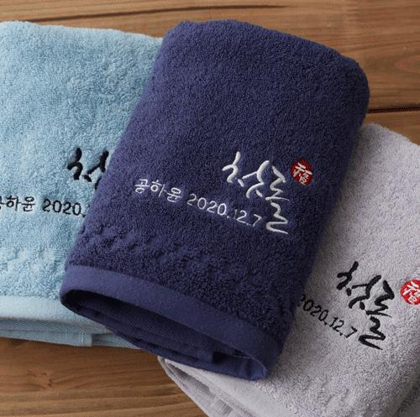

【상세/제작정보】 | * 규 격 : 40*80cm 1장 * 재 질 : 코튼100% 고밀도 40수고마사 * 색 상 : 타올 중량에 따라 색상 변경(페이지참조) * 인 쇄 : 자수인쇄(간단문구변경) ■케이스옵션 손잡이비닐포장(+250) 도일리or전통케이스포장(+350) 액자형or뉴하트or스티커케이스포장(+500) 화이트케이스포장(+550) 크라프트전통케이스포장(+650)

【인쇄/포장옵션】 | 자수 / 손잡이비닐포장

【공급단가】 | 수량 | 150~ | 500~ | 1,000~ | 2,000~ | 3,000~
*VAT별도 | 단가 | 3,400원 | 3,270원 | 3,150원 | 3,020원 | 2,940원

【상품 URL】 | http://www.easy1.co.kr/src/goods_detail.php?gdno=9967

